Hoja1
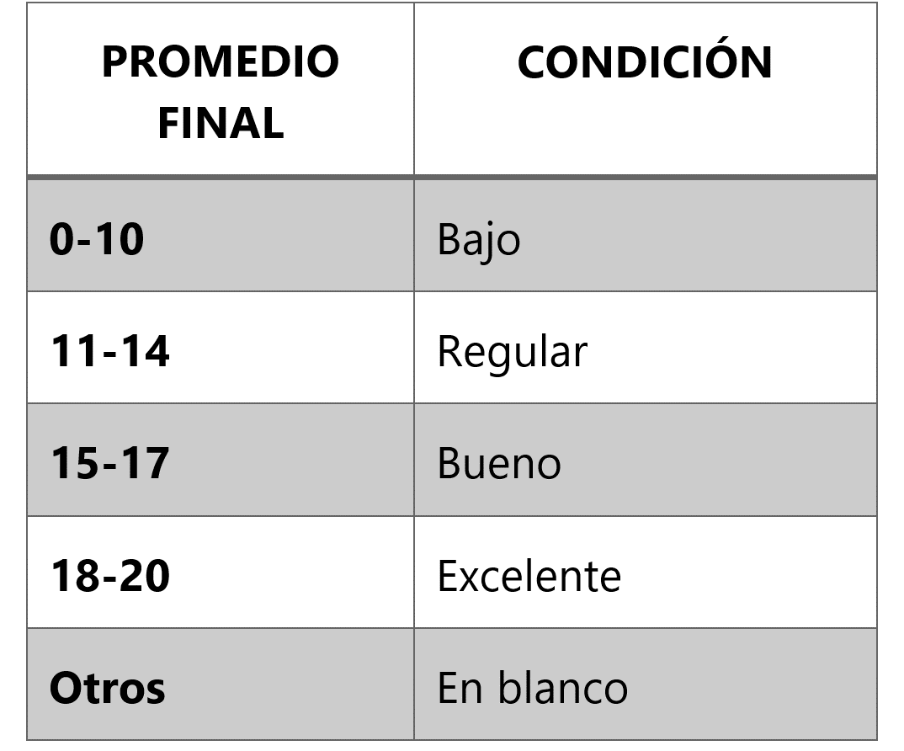
Alumno | Promedio Final | Condición
Boris Reyes | 18 | Excelente
Luca Escobar | 10 | Bajo
Iker Tejada | 15 | Bueno
Alan Cornejo | 11 | Regular
David Ventura | 05 | Bajo
Madison Leandro | 15 | Bueno
Alberto Robles | 18 | Excelente
Ian Rubio | 19 | Excelente
Liam Meza | 14 | Regular
Alessia Gamboa | 14 | Regular
Marcos Junco | 12 | Regular

